Бытовые сплит-системы

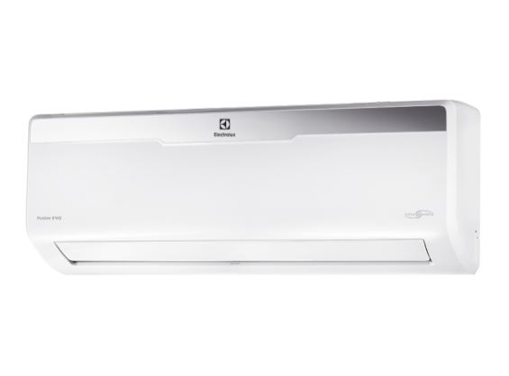 Инверторные сплит-системы | www.home-comfort.ru | ПРАЙС-ЛИСТ 2020
 | 2020-03-20 | МОДЕЛЬ | МОЩНОСТЬ, кВт |  | РАЗМЕР ВНУТР. БЛОКА, мм | РАЗМЕР ВНЕШ. БЛОКА, мм | ВЕС, кг вн/внеш
 |  |  | ХОЛОД | ТЕПЛО
 | Флагман Full-DC инверторная сплит система EVOLUTION SUPER DC Inverter EER 4,55 / Абсолютно бесшумный 19 дБ(А) / Ионизатор NANOE / Дизайнерская модель / Бактерицидные пластины / Мощный воздушный поток 700м3 / I-Feel / Автозатемнение дисплея / Комплекс самодиагностики / Защита от перепадов напряжения / Гарантия 7 лет!
 |  | EACS/I - 11 HEV/N3 | 2,8 (0,4 - 3,6) | 4,2 (0,4 - 5,0) | 953×286×205 | 730×540×260 | 11,0 / 30,0
 |  | EACS/I - 14 HEV/N3 | 3,7 (0,4 - 4,5) | 5,1 (0,4 - 6,3) | 953×286×205 | 810×580×280 | 11,0 / 34,0
 | Тепловые насосы VIKING Эффективный обогрев зимой -30оС / SEER 8,5 / SCOP 6,1 / Class A+++ / Рекордно низкий уровень шума 22 дБ(А) / Управление по Wi-Fi / Полноразмерный плазменный фильтр / Память положения жалюзи / I-Feel / Автообогрев +8оС / Комплекс самодиагностики / Защита от перепадов напряжения / Гарантия 3 года
 |  | EACS/I - 09 HVI/N3 | 2,6 (0,6 - 3,2) | 3,0 (0,6 - 4,0) | 866×292×209 | 899×596×378 | 11,0 / 41,0
 |  | EACS/I - 12 HVI/N3 | 3,5 (1,2 - 4,0) | 3,7 (2,0 - 5,3) | 866×292×209 | 899×596×378 | 11,0 / 43,5
 |  | EACS/I - 18 HVI/N3 | 5,3 (1,0 - 6,3) | 5,5 (1,0 - 6,8) | 1018×319×230 | 955×700×396 | 14,0 / 51,0
 |  | EACS/I - 24 HVI/N3 | 7,1 (2,0 - 8,6) | 7,3 (1,9 - 9,0) | 1178×326×264 | 980×790×427 | 17,0 / 65,0
 | MONACO Super DC Inverter 15Y SEER Class A++ / Эффективный обогрев зимой (SCOP 5,1) / Воздушный фильтр 6в1 / Рекордно низкий уровень шума 24 дБ(А) / Память положения жалюзи / I-Feel / Автообогрев +8оС / Комплекс самодиагностики / Защита от перепадов напряжения / Стабильная работа до -15/ Гарантия 3 года
 |  | EACS/I - 07 HM/N3_15Y | 2,1 (0,6 - 2,3) | 2,6 (0,6 - 2,8) | 713×270×195 | 720×428×310 | 9,0 / 24,0
 |  | EACS/I - 09 HM/N3_15Y | 2,6 (0,6 - 2,8) | 3,0 (0,6 - 3,2) | 790×275×200 | 776×540×320 | 9,0 / 26,5
 |  | EACS/I - 12 HM/N3_15Y | 3,4 (0,6 - 3,6) | 3,5 (0,6 - 3,8) | 790×275×200 | 842×596×320 | 9,0 / 31,0
 |  | EACS/I - 18 HM/N3_15Y | 5,3 (1,3 - 6,6) | 5,8 (1,1 - 6,8) | 970×300×224 | 955×700×396 | 13,5 / 45,0
 |  | EACS/I - 24 HM/N3_15Y | 7,0 (2,0 - 8,2) | 7,3 (2,0 - 8,5) | 1078×325×246 | 955×700×396 | 17,0 / 53,0
 | FUSION EVO DC Inverter Пульт ДУ с подсветкой / Эффективный обогрев зимой / Победитель премии RED DOT AWARD / Рекордно низкий уровень шума 22 дБ(А) / Память настроек пользователя / Автообогрев +8оС / Комплекс самодиагностики / Защита от перепадов напряжения / Стабильная работа до -15/ Гарантия 3 года
 |  | EACS/I-07 HFE/N3 | 2,2 (0,9-2,4) | 2,3(0,9-2,5) | 715*285*194 | 681*434*285 | ,7/20,9
 |  | EACS/I-09 HFE/N3 | 2,6(1,2-3,2) | 2,6(0,9-3,8) | 715*285*194 | 681*434*285 | 7,7/20,9
 |  | EACS/I-12 HFE/N3 | 3,2(1,3-3,8) | 3,5(1,1-4,0) | 715*285*194 | 700*550*275 | 7,7/22,7
 |  | EACS/I-18 HFE/N3 | 5,3(1,9-6,1) | 5,6(1,4-6,,7) | 965*319*215 | 800*554*333 | 10,6/35,1
 |  | EACS/I-24 HFE/N3 | 7,0(2,7-8,1) | 7,9(2,2-9,3) | 1080*335*226 | 845*702*363 | 12,9/49,2
 | ATRIUM DC Inverter Рекордно низкий уровень шума 24 дБ(А) / Детектор утечки фреона / Память настроек пользователя / Скрытый дисплей / Антикоррозийная защита Golden Fin / EER Class A / Увеличенная длина трассы / Защита от перепадов напряжения / Стабильная работа до -15/ Гарантия 3 года
 | 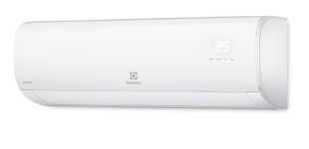 | EACS/I - 07 HAT/N3 | 2,2 (0,9 - 2,4) | 2,3 (0,89 - 2,5) | 715×285×194 | 681×434×285 | 7,7/20,0
 |  | EACS/I - 09 HAT/N3 | 2,6 (1,2 - 3,2) | 2,6 (0,9 - 3,8) | 715×285×194 | 681×434×285 | 7,7/20,0
 |  | EACS/I - 12 HAT/N3_20Y | 3,4 (1,3-3,8) | 3,7 (1,1-4,0) | 715×285×194 | 700×550×275 | 7,7/22,7
 |  | EACS/I - 18 HAT/N3 | 5,3 (1,8 - 6,1) | 5,6 (1,3 - 6,4) | 957×302×213 | 770×555×300 | 10,4/29,9
 |  | EACS/I - 24 HAT/N3 | 7 (2,7 - 7,9) | 7,33 (1,6 - 8,8) | 1040×327×220 | 845×702×363 | 11,9/48,4

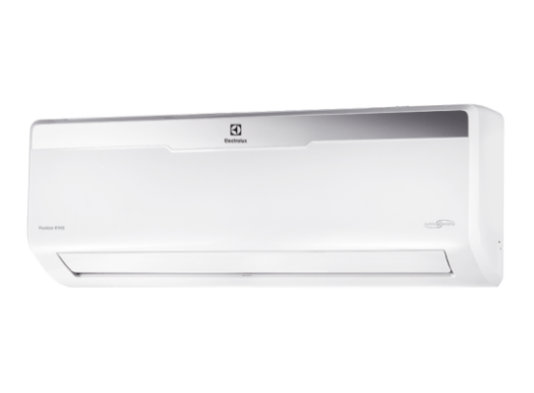 Традиционные сплит-системы | AIR GATE 2 (2 цветовых решения: черный глянцевый / белый глянцевый) Зеркальная панель (лаковое покрытие корпуса) / Генератор холодной плазмы/HEPA+Угольный фильтр/ EER Class A / Низкий вольтаж 145-264 В / Стабильная работа до -7 / Гарантия 3 года
 |  | EACS - 07 HG-M2/B2/N3 | 2.2 | 2.4 | 713×270×200 | 720×428×310 | 8,5 / 22,5
 |  | EACS - 09 HG-M2/B2/N3 | 2.6 | 2.6 | 790×275×200 | 776×540×320 | 9,0 / 27,5
 |  | EACS - 12 HG-M2/B2/N3 | 3.5 | 3.7 | 845×289×209 | 848×596×320 | 10,5 / 34,0
 |  | EACS - 18 HG-M2/B2/N3 | 5.3 | 5.6 | 970×300×224 | 899×596×378 | 13,5 / 47,0
 |  | EACS - 24 HG-M2/B2/N3 | 6.4 | 6.7 | 1078×325×246 | 913×680×378 | 17,0 / 52,0
 | ORLANDO Автоматические горизонтальные и вертикальные жалюзи / Низкий уровен шума / Генератор холодной плазмы / I-Feel / Скрытый дисплей/ Защита от перепадов напряжения / EER Class A / Стабильная работа до -7 / Гарантия 3 года
 |  | EACS - 07 HO2/N3 | 2.1 | 2.2 | 836×270×210 | 780×530×315 | 7,0 / 21,5
 |  | EACS - 09 HO2/N3 | 2.5 | 2.6 | 836×270×210 | 780×530×315 | 8,0 / 23,0
 |  | EACS - 12 HO2/N3 | 3.2 | 3.2 | 836×270×210 | 830×530×315 | 8,0 / 26,0
 | FUSION EVO Пульт ДУ с подсветкой / Эффективный обогрев зимой / Победитель премии RED DOT AWARD / Память настроек пользователя / Автообогрев +8оС / Антикоррозийное покрытие Golden Fin / Защита от перепадов напряжения / Детектор утечки фреона/ Гарантия 3 года
 |  | EACS-07 HFE/N3 | 2.2 | 2.3 | 715×285×194 | 700×550×275 | 7,1 / 23,5
 |  | EACS-09 HFE/N3 | 2.6 | 2.8 | 715×285×194 | 700×550×275 | 7,5 / 26,4
 |  | EACS-12 HFE/N3 | 3.5 | 3.8 | 802×297×189 | 700×555×300 | 8,8 / 31,2
 |  | EACS-18 HFE/N3 | 5.2 | 5.4 | 965×319×215 | 700×555×300 | 11,6 / 37,7
 |  | EACS-24 HFE/N3 | 7.0 | 7.6 | 1080×335×226 | 845×702×363 | 14 / 50,6
 | ATRIUM (Поколение 2020 года) Низкий уровень шума / Детектор утечки фреона / Память настроек пользователя / Скрытый дисплей / EER Class A / Увеличенная длина трассы / Защита от перепадов напряжения / Стабильная работа до -7/ Гарантия 3 года
 |  | EACS - 07 HAT/N3_20Y | 2.2 | 2.3 | 715×285×194 | 720×495×270 | 7,1 / 25,3
 |  | EACS - 09 HAT/N3_20Y | 2.6 | 2.6 | 805×285×194 | 720×495×270 | 8.1 / 26,9
 |  | EACS - 12 HAT/N3_20Y | 3.5 | 3.8 | 805×285×194 | 770×555×300 | 8,1 / 30,8
 | NORDIC Сверхмощная модель / Защита от перепадов напряжения / Стабильная работа до -7/ Гарантия 3 года
 |  | EACS - 36 HT/N3 | 9.4 | 9.6 | 1350×367×266 | 885×795×366 | 19,5 / 64,0
Сменные цветные панели
Мобильные кондиционеры
Silver фильтр / керамический нагревательный элемент / пуль ДУ
Мобильные кондиционеры (Серия М)
Ионизатор / Silver фильтр / керамический нагревательный элемент / пульт ДУ
Система очистки воздуха
Мобильные кондиционеры серии ECO
Выносной пульт / световая индикация режимов работы / встроенная помпа / компактные размеры
Традиционные сплит-системы серии SLIM
Теплообменник Blue Fin/Многоступенчатый фильтр - 6 ступеней фильтрации /энергоэффективность класс "А" / R410
Тел: +7 (495) 777-1997
e-mail: diler@rusklimat.ru
Тел: +7 (495) 777-1997
e-mail: diler@rusklimat.ru

